2.Pivot VC
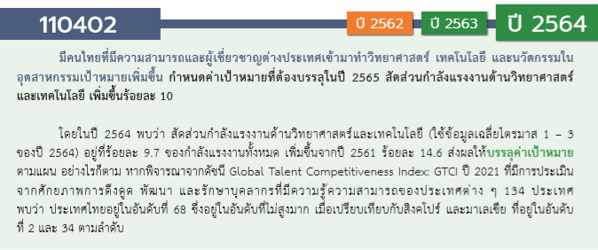
องค์ประกอบ/ปัจจัย | ปีงบประมาณ
 | 2561 | 2562 | 2563 | 2564 | 2565 | (blank) | รวมจำนวนโครงการทั้งหมด
110402V01 |  | 8 | 5 |  | 1 |  | 14
110402F0101 |  | 5 | 3 |  |  |  | 8
110402F0102 |  | 2 |  |  | 1 |  | 3
110402F0103 |  | 1 | 2 |  |  |  | 3
110402V02 | 5 | 4 | 10 | 7 | 5 |  | 31
110402F0201 | 2 | 3 | 7 | 6 | 5 |  | 23
110402F0202 | 3 | 1 | 3 | 1 |  |  | 8
110402V03 | 1 | 6 | 3 | 6 | 2 |  | 18
110402F0301 |  | 2 | 1 | 2 |  |  | 5
110402F0302 | 1 | 4 | 2 | 4 | 2 |  | 13
110402V04 | 2 | 10 | 22 | 5 | 6 |  | 45
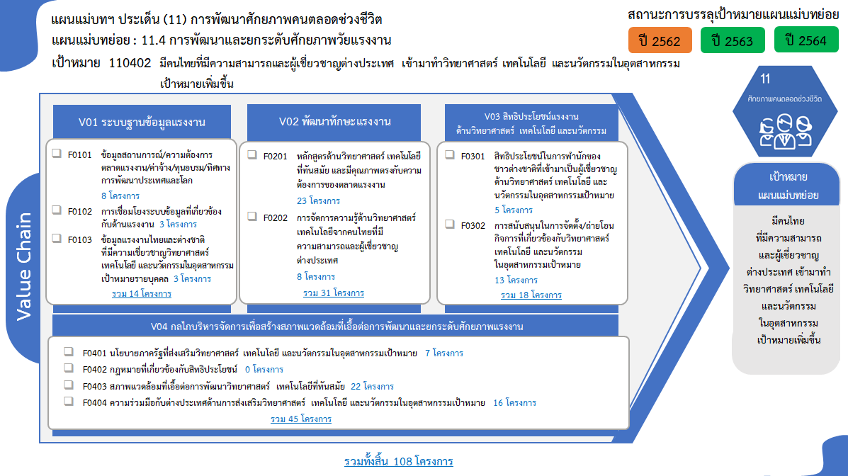
110402F0401 | 1 | 1 | 4 |  | 1 |  | 7
110402F0402
110402F0403 | 1 | 4 | 9 | 5 | 3 |  | 22
110402F0404 |  | 5 | 9 |  | 2 |  | 16
ไม่สอดคล้องกับ V และ F ใด |  | 3 | 6 | 1 |  |  | 10
รวมจำนวนโครงการทั้งหมด | 8 | 31 | 46 | 19 | 14 |  | 118
*F00 หมายถึงโครงการไม่สอดคล้องกับองค์ประกอบและปัจจัยใดของเป้าหมายแผนแม่บทย่อย

 |  |  |  |  |  |  |  | หมายเหตุ: n* หมายถึง โครงการเพื่อขับเคลื่อนการบรรลุเป้าหมายตามยุทธศาสตร์ชาติ ประจำปีงบประมาณ พ.ศ. 2566
โครงการที่ไม่สอดคล้องกับองค์ประกอบและปัจจัยใดของเป้าหมายแผนแม่บทย่อย จำนวน 10 โครงการ

4.รวม
กรุณา Log in เข้าระบบ eMENSCR ก่อนดำเนินการ Click ที่ link โครงการนั้น ๆ
หมายเหตุ : หากไม่ Login จะไม่สามารถดูรายละเอียดโครงการได้
โครงการที่ปรากฎเป็นโครงการที่ผ่านการอนุมัติจากผู้บริหาร (M7) ของหน่วยงานเท่านั้น (ข้อมูล ณ เดือนมีนาคม 2565)
โครงการภายใต้เป้าหมายแผนแม่บทย่อย: 110402 มีคนไทยที่มีความสามารถและผู้เชี่ยวชาญต่างประเทศ เข้ามาทำวิทยาศาสตร์ เทคโนโลยี และนวัตกรรมในอุตสาหกรรมเป้าหมายเพิ่มขึ้น

โครงการ/การดำเนินงาน | ปีงบประมาณ | วันที่เริ่มต้นโครงการ | วันที่สิ้นสุดโครงการ | หน่วยงานระดับกองหรือเทียบเท่า | หน่วยงานระดับกรมหรือเทียบเท่า | หน่วยงานระดับกระทรวงหรือเทียบเท่า | ประเภทโครงการ | องค์ประกอบ | ปัจจัย
โครงการสัมมนาเชิงวิชาการเรื่องการนำจัดการเรียนการสอนแบบ CDIO และ Finnish University Pedagogy ไปประยุกต์ใช้ | 2561 | ตุลาคม 2560 | กันยายน 2561 | กองยุทธศาสตร์ต่างประเทศ | มหาวิทยาลัยเทคโนโลยีราชมงคลธัญบุรี | กระทรวงการอุดมศึกษา วิทยาศาสตร์ วิจัยและนวัตกรรม |  | 110402V02 | 110402F0202
โครงการอบรมเชิงปฏิบัติการ Advanced CDIO | 2561 | กรกฎาคม 2561 | กรกฎาคม 2561 | กองยุทธศาสตร์ต่างประเทศ | มหาวิทยาลัยเทคโนโลยีราชมงคลธัญบุรี | กระทรวงการอุดมศึกษา วิทยาศาสตร์ วิจัยและนวัตกรรม |  | 110402V02 | 110402F0202
การพัฒนาครูวิชาชีพ เน้นภาคปฏิบัติ (Meister Model) | 2561 | ตุลาคม 2560 | กันยายน 2561 | คณะครุศาสตร์อุตสาหกรรม | มหาวิทยาลัยเทคโนโลยีราชมงคลธัญบุรี | กระทรวงการอุดมศึกษา วิทยาศาสตร์ วิจัยและนวัตกรรม |  | 110402V04 | 110402F0401
โครงการพัฒนาบุคลากรความเชี่ยวชาญดิจิทัลเฉพาะด้าน | 2561 | ตุลาคม 2560 | กันยายน 2561 | ฝ่ายอำนวยการสำนักงาน | สำนักงานส่งเสริมเศรษฐกิจดิจิทัล | กระทรวงดิจิทัลเพื่อเศรษฐกิจและสังคม |  | 110402V02 | 110402F0201
โครงการฝึกอบรม “Tissue engineering: Clinical Implementation” | 2561 | มกราคม 2561 | กุมภาพันธ์ 2561 | สถาบันวิศวกรรมชีวการแพทย์ | มหาวิทยาลัยเชียงใหม่ | กระทรวงการอุดมศึกษา วิทยาศาสตร์ วิจัยและนวัตกรรม |  | 110402V02 | 110402F0202
โครงการราชมงคลสุรินทร์วิชาการ | 2561 | สิงหาคม 2561 | สิงหาคม 2561 | สำนักงานวิทยาเขตสุรินทร์ | มหาวิทยาลัยเทคโนโลยีราชมงคลอีสาน | กระทรวงการอุดมศึกษา วิทยาศาสตร์ วิจัยและนวัตกรรม |  | 110402V03 | 110402F0302
โครงการตรวจติดตามคุณภาพภายใน (Internal Quality Audit) ประจำปีการศึกษา 2560 | 2561 | กรกฎาคม 2561 | กรกฎาคม 2561 | สำนักงานวิทยาเขตสุรินทร์ | มหาวิทยาลัยเทคโนโลยีราชมงคลอีสาน | กระทรวงการอุดมศึกษา วิทยาศาสตร์ วิจัยและนวัตกรรม |  | 110402V04 | 110402F0403
โครงการพัฒนาความพร้อมในการเข้าสู่ตำแหน่งทางวิชาการของบุคลากรสายวิชาการ | 2561 | มิถุนายน 2561 | มิถุนายน 2561 | สำนักส่งเสริมวิชาการและงานทะเบียน | มหาวิทยาลัยเทคโนโลยีราชมงคลธัญบุรี | กระทรวงการอุดมศึกษา วิทยาศาสตร์ วิจัยและนวัตกรรม |  | 110402V02 | 110402F0201
โครงการสนับสนุนค่าใช้จ่ายในการจัดการศึกษาตั้งแต่ระดับอนุบาลจนจบการศึกษาขั้นพื้นฐาน | 2562 | กันยายน 2562 | ตุลาคม 2563 | กองยุทธศาสตร์ | มหาวิทยาลัยขอนแก่น | กระทรวงการอุดมศึกษา วิทยาศาสตร์ วิจัยและนวัตกรรม |  | 0 | F00
โครงการให้ความรู้บุคลากรทางด้านการพัฒนานวัตกรรมและเทคโนโลย ในงานคหกรรมศาสตร์ (เขตบริหารพิเศษฮ่องกง แห่งสาธารณรัฐประชาชนจีน และ เมืองเซินเจิ้น มณฑลกวางตุ้ง สาธารณรัฐประชาชนจีน) | 2562 | พฤษภาคม 2562 | มิถุนายน 2562 | คณะเทคโนโลยีคหกรรมศาสตร์ | มหาวิทยาลัยเทคโนโลยีราชมงคลกรุงเทพ | กระทรวงการอุดมศึกษา วิทยาศาสตร์ วิจัยและนวัตกรรม |  | 110402V04 | 110402F0404
โครงการพัฒนาการประกันคุณภาพการศึกษาระดับคณะและระดับหลักสูตร | 2562 | ตุลาคม 2561 | กันยายน 2562 | คณะครุศาสตร์อุตสาหกรรม | มหาวิทยาลัยเทคโนโลยีราชมงคลสุวรรณภูมิ | กระทรวงการอุดมศึกษา วิทยาศาสตร์ วิจัยและนวัตกรรม |  | 110402V02 | 110402F0201
โครงการพัฒนาศักยภาพนักศึกษาเพื่อสร้างและเผยแพร่นวัตกรรม | 2562 | มีนาคม 2562 | มีนาคม 2562 | คณะบริหารธุรกิจและเทคโนโลยีสารสนเทศ | มหาวิทยาลัยเทคโนโลยีราชมงคลสุวรรณภูมิ | กระทรวงการอุดมศึกษา วิทยาศาสตร์ วิจัยและนวัตกรรม |  | 110402V03 | 110402F0302
โครงการส่งเสริมการตีพิมพ์ในฐานนานาชาติ โดยใช้ผู้เชี่ยวชาญต่างประเทศและศาสตราจารย์ไทย | 2562 | พฤษภาคม 2562 | กรกฎาคม 2562 | คณะวิศวกรรมศาสตร์ | มหาวิทยาลัยเทคโนโลยีราชมงคลธัญบุรี | กระทรวงการอุดมศึกษา วิทยาศาสตร์ วิจัยและนวัตกรรม |  | 110402V04 | 110402F0404
โครงการฝึกอบรมค่ายสำรวจภาคสนาม (Surveying Field Camp) | 2562 | มีนาคม 2562 | เมษายน 2562 | คณะวิศวกรรมศาสตร์ | มหาวิทยาลัยเทคโนโลยีราชมงคลรัตนโกสินทร์ | กระทรวงการอุดมศึกษา วิทยาศาสตร์ วิจัยและนวัตกรรม |  | 110402V02 | 110402F0202
โครงการการสื่อสารภายในองค์กรเพื่อความสำเร็จและความสุขในการทำงานของบุคลากร | 2562 | มกราคม 2562 | มกราคม 2562 | คณะวิศวกรรมศาสตร์ | มหาวิทยาลัยเทคโนโลยีราชมงคลรัตนโกสินทร์ | กระทรวงการอุดมศึกษา วิทยาศาสตร์ วิจัยและนวัตกรรม |  | 110402V04 | 110402F0403
โครงการพัฒนาบุคลากรเพื่อการพัฒนาแผนคณะวิศวกรรมศาสตร์ | 2562 | พฤษภาคม 2562 | พฤษภาคม 2562 | คณะวิศวกรรมศาสตร์ | มหาวิทยาลัยเทคโนโลยีราชมงคลรัตนโกสินทร์ | กระทรวงการอุดมศึกษา วิทยาศาสตร์ วิจัยและนวัตกรรม |  | 110402V04 | 110402F0403
โครงการอบรมการทำงานร่วมกันเป็นทีม สานสัมพันธ์บุคลากร คณะศิลปศาสตร์ ครั้งที่ 3 | 2562 | มิถุนายน 2562 | มิถุนายน 2562 | คณะศิลปศาสตร์ | มหาวิทยาลัยเทคโนโลยีราชมงคลรัตนโกสินทร์ | กระทรวงการอุดมศึกษา วิทยาศาสตร์ วิจัยและนวัตกรรม |  | 110402V01 | 110402F0101
โครงการสานสัมพันธ์ความร่วมมือกับสถาบันการศึกษาต่างประเทศในการแลกเปลี่ยนศิลปวัฒนธรรม | 2562 | กรกฎาคม 2562 | กันยายน 2562 | คณะศิลปศาสตร์ | มหาวิทยาลัยเทคโนโลยีราชมงคลรัตนโกสินทร์ | กระทรวงการอุดมศึกษา วิทยาศาสตร์ วิจัยและนวัตกรรม |  | 110402V03 | 110402F0301
โครงการอบรมภาษาไทยและเผยแพร่วัฒนธรรมไทยให้ชาวต่างชาติ | 2562 | กรกฎาคม 2562 | กันยายน 2562 | คณะศิลปศาสตร์ | มหาวิทยาลัยเทคโนโลยีราชมงคลรัตนโกสินทร์ | กระทรวงการอุดมศึกษา วิทยาศาสตร์ วิจัยและนวัตกรรม |  | 110402V03 | 110402F0301
โครงการสัมมนาและศึกษาดูงานด้านการบริหารจัดการองค์กรและเพิ่มประสิทธิภาพในการปฏิบัติงาน ครั้งที่ 2 | 2562 | ตุลาคม 2561 | ตุลาคม 2561 | คณะอุตสาหกรรมและเทคโนโลยี | มหาวิทยาลัยเทคโนโลยีราชมงคลรัตนโกสินทร์ | กระทรวงการอุดมศึกษา วิทยาศาสตร์ วิจัยและนวัตกรรม |  | 110402V04 | 110402F0401
โครงการอนุรักษ์และส่งเสริมศิลปะเพลงไทยลูกทุ่ง ครั้งที่่ 9 | 2562 | มีนาคม 2562 | มีนาคม 2562 | คณะอุตสาหกรรมและเทคโนโลยี | มหาวิทยาลัยเทคโนโลยีราชมงคลรัตนโกสินทร์ | กระทรวงการอุดมศึกษา วิทยาศาสตร์ วิจัยและนวัตกรรม |  | 110402V03 | 110402F0302
โครงการส่งเสริมและสร้างจิตสำนึกด้านคุณธรรมจริยธรรม ครั้งที่ 1 | 2562 | กรกฎาคม 2562 | กรกฎาคม 2562 | คณะอุตสาหกรรมและเทคโนโลยี | มหาวิทยาลัยเทคโนโลยีราชมงคลรัตนโกสินทร์ | กระทรวงการอุดมศึกษา วิทยาศาสตร์ วิจัยและนวัตกรรม |  | 0 | F00
โครงการอบรมเชิงปฏิบัติการเพื่อเสริมสร้างทักษะการเรียนรู้ทางด้านอุตสาหกรรมและเทคโนโลยี 4.0 | 2562 | กรกฎาคม 2562 | สิงหาคม 2562 | คณะอุตสาหกรรมและเทคโนโลยี | มหาวิทยาลัยเทคโนโลยีราชมงคลรัตนโกสินทร์ | กระทรวงการอุดมศึกษา วิทยาศาสตร์ วิจัยและนวัตกรรม |  | 110402V02 | 110402F0201
โครงการพัฒนาศักยภาพชุมชนด้านเทคโนโลยีและนวัตกรรมผลิตภัณฑ์ | 2562 | ธันวาคม 2561 | มิถุนายน 2562 | ส่วนแผนและยุทธศาสตร์ | มหาวิทยาลัยศรีนครินทรวิโรฒ | กระทรวงการอุดมศึกษา วิทยาศาสตร์ วิจัยและนวัตกรรม |  | 110402V01 | 110402F0102
การประชุมวิชาการระดับชาติราชมงคลสุรินทร์ ครั้งที่ 9 การประชุมวิชาการระดับนานาชาติราชมงคลสุรินทร์ ครั้งที่ 1 | 2562 | ตุลาคม 2561 | กันยายน 2562 | สำนักงานวิทยาเขตสุรินทร์ | มหาวิทยาลัยเทคโนโลยีราชมงคลอีสาน | กระทรวงการอุดมศึกษา วิทยาศาสตร์ วิจัยและนวัตกรรม |  | 110402V03 | 110402F0302
พัฒนาศักยภาพบุคลากรสายสนับสนุนเพื่อเพิ่มประสิทธิผลในการปฏิบัติงาน | 2562 | ตุลาคม 2561 | กันยายน 2562 | สำนักงานวิทยาเขตสุรินทร์ | มหาวิทยาลัยเทคโนโลยีราชมงคลอีสาน | กระทรวงการอุดมศึกษา วิทยาศาสตร์ วิจัยและนวัตกรรม |  | 110402V04 | 110402F0403
ราชมงคลสุรินทร์วิชาการระดับชาติ ครั้งที่ 10 | 2562 | กรกฎาคม 2562 | กรกฎาคม 2562 | สำนักงานวิทยาเขตสุรินทร์ | มหาวิทยาลัยเทคโนโลยีราชมงคลอีสาน | กระทรวงการอุดมศึกษา วิทยาศาสตร์ วิจัยและนวัตกรรม |  | 110402V03 | 110402F0302
โครงการพัฒนาทักษะภาษาอังกฤษเพื่อการสื่อสารสำหรับผู้บริหาร | 2562 | มิถุนายน 2562 | มิถุนายน 2562 | สำนักงานอธิการบดี | มหาวิทยาลัยเทคโนโลยีราชมงคลรัตนโกสินทร์ | กระทรวงการอุดมศึกษา วิทยาศาสตร์ วิจัยและนวัตกรรม |  | 110402V01 | 110402F0101
โครงการเตรียมความพร้อมภาษาอังกฤษสำหรับสมัครงาน | 2562 | กุมภาพันธ์ 2562 | กุมภาพันธ์ 2562 | สำนักงานอธิการบดี | มหาวิทยาลัยเทคโนโลยีราชมงคลรัตนโกสินทร์ | กระทรวงการอุดมศึกษา วิทยาศาสตร์ วิจัยและนวัตกรรม |  | 110402V01 | 110402F0101
โครงการพัฒนาทักษะภาษาอังกฤษเพื่อการสื่อสารสำหรับนักศึกษา | 2562 | กรกฎาคม 2562 | กรกฎาคม 2562 | สำนักงานอธิการบดี | มหาวิทยาลัยเทคโนโลยีราชมงคลรัตนโกสินทร์ | กระทรวงการอุดมศึกษา วิทยาศาสตร์ วิจัยและนวัตกรรม |  | 110402V01 | 110402F0101
โครงการประกันคุณภาพการศึกษา การตรวจติดตามการประเมินคุณภาพการศึกษา ระดับหลักสูตร (รอบ 9 เดือน) | 2562 | มีนาคม 2562 | มีนาคม 2562 | สำนักงานอธิการบดี | มหาวิทยาลัยเทคโนโลยีราชมงคลรัตนโกสินทร์ | กระทรวงการอุดมศึกษา วิทยาศาสตร์ วิจัยและนวัตกรรม |  | 110402V01 | 110402F0102
โครงการประกันคุณภาพการศึกษา การตรวจติดตามการดำเนินงานการประเมินคุณภาพการศึกษา ระดับคณะและหน่วยงานเทียบเท่า (รอบ 9 เดือน | 2562 | เมษายน 2562 | พฤษภาคม 2562 | สำนักงานอธิการบดี | มหาวิทยาลัยเทคโนโลยีราชมงคลรัตนโกสินทร์ | กระทรวงการอุดมศึกษา วิทยาศาสตร์ วิจัยและนวัตกรรม |  | 110402V01 | 110402F0103
โครงการประชุมสัมมนาผู้บริหาร เรื่อง “เสริมสร้างสุขภาพดี เพื่อชีวีมีสุข” | 2562 | กันยายน 2562 | กันยายน 2562 | สำนักงานอธิการบดี | มหาวิทยาลัยเทคโนโลยีราชมงคลรัตนโกสินทร์ | กระทรวงการอุดมศึกษา วิทยาศาสตร์ วิจัยและนวัตกรรม |  | 110402V04 | 110402F0403
...

